Datos personales
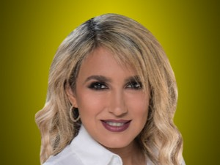

Nombres: | Nathalie María
Apellidos: | Viteri Jiménez
Facebook: | https://www.facebook.com/NathalieViteriEC/
Twitter: | @NathalieViteri
Descripción:

